AdminBV-Tarifa
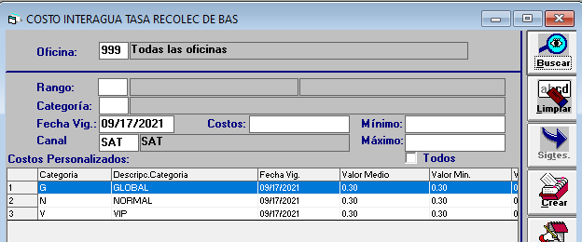
En el AdminBv se debe relacionar la funcionalidad 2056 con el rubro y servicio de la empresa TRB (8269), esto es para la Banca Empresa.
Se debe configurar para cuenta de ahorros y cuenta corriente.

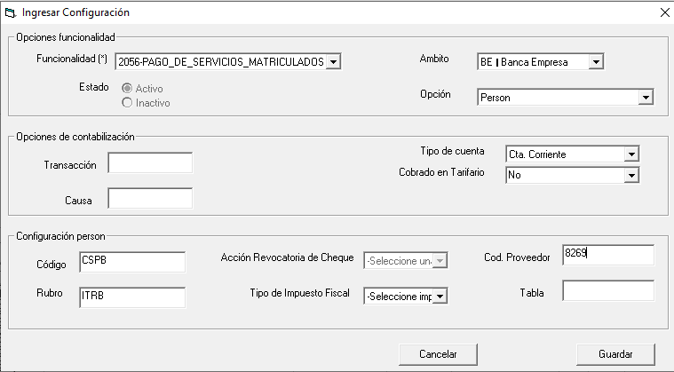

En Person se debe configurar el valor de la comisión para Banca Empresa (Compañía) correspondiente al canal SAT, tanto para cuenta de ahorros como cuenta corriente.

